Tabelle1
FUSSBALLVERBAND NORDWESTSCHWEIZ

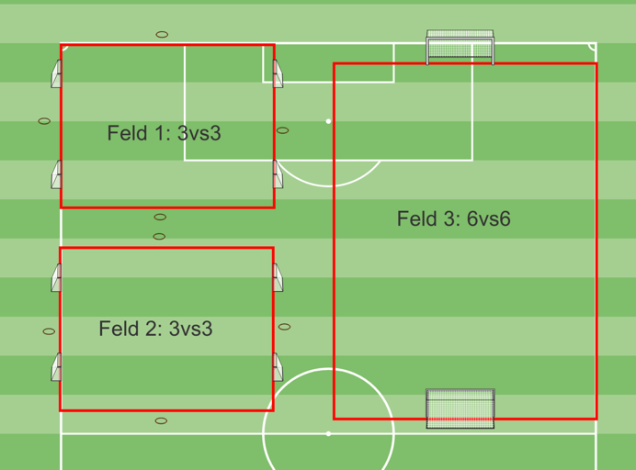
Spielplan

Turnier Nr.
Heimclub:
Spielort:
Wochentag/Datum:
Turnierbeginn: |  |  |  |  | Uhr
Garderoben:
Verantwortl. Person:
Telefon:

4 teilnehmende |  |  |  |  | A1
Mannschaften |  |  |  |  | A2
 |  |  |  |  | A3
 |  |  |  |  | A4

Modus und Turnierdauer Spielzeit pro Runde 15 Minuten. Bei den Spielen 3:3 wechseln nach 6 Minuten die beiden Heimteams den Platz und nach drei Minuten Pause wird gegen den neuen Gegner weitergespielt. Beim 6 vs 6 gibt es keine Pause.
5 Min. Pause zwischen den Spielen / nach drei Runden 10 Min Pause / Turnierdauer 2 Stunden.

Spielplan
Runde | 1 | 3 vs 3 | 1 | 0:00:00 | A1 | - | A2
 | 1 | 3 vs 3 | 2 | 0:00:00 | A1 | - | A2
 | 1 | 6 vs 6 | 3 | 0:00:00 | A3 | - | A4

Runde | 2 | 3 vs 3 | 1 | 0:20:00 | A4 | - | A1
 | 2 | 3 vs 3 | 2 | 0:20:00 | A4 | - | A1
 | 2 | 6 vs 6 | 3 | 0:20:00 | A3 | - | A2

Runde | 3 | 3 vs 3 | 1 | 0:40:00 | A1 |  | A3
 | 3 | 3 vs 3 | 2 | 0:40:00 | A1 | - | A3
 | 3 | 6 vs 6 | 3 | 0:40:00 | A2 | - | A4

Runde | 4 | 3 vs 3 | 1 | 1:05:00 | A4 | - | A3
 | 4 | 3 vs 3 | 2 | 1:05:00 | A4 | - | A3
 | 4 | 6 vs 6 | 3 | 1:05:00 | A2 | - | A1

Runde | 5 | 3 vs 3 | 1 | 1:25:00 | A2 | - | A3
 | 5 | 3 vs 3 | 2 | 1:25:00 | A2 | - | A3
 | 5 | 6 vs 6 | 3 | 1:25:00 | A1 | - | A4

Runde | 6 | 3 vs 3 | 1 | 1:45:00 | A4 | - | A2
 | 6 | 3 vs 3 | 2 | 1:45:00 | A4 | - | A2
 | 6 | 6 vs 6 | 3 | 1:45:00 | A3 | - | A1

